个税预扣税率表
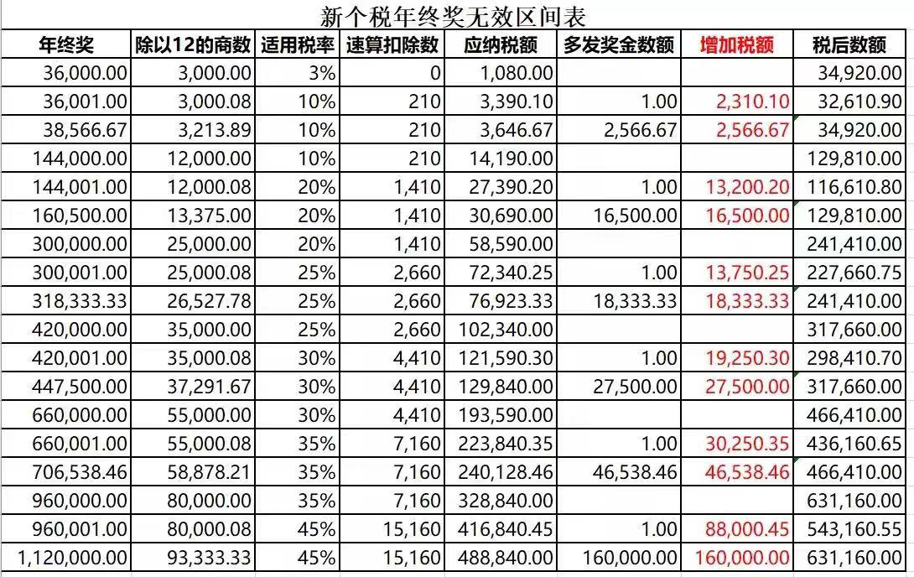
个人所得税预扣率表一
（居民个人工资、薪金所得预扣预缴适用）
级数 | 累计预扣预缴应纳税所得额 | 预扣率（%） | 速算扣除数
1 | 不超过36000元的部分 | 3 | 0
2 | 超过36000元至144000元的部分 | 10 | 2520
3 | 超过144000元至300000元的部分 | 20 | 16920
4 | 超过300000元至420000元的部分 | 25 | 31920
5 | 超过420000元至660000元的部分 | 30 | 52920
6 | 超过660000元至960000元的部分 | 35 | 85920
7 | 超过960000元的部分 | 45 | 181920

个人所得税预扣率表二
（居民个人劳务报酬所得预扣预缴适用）
级数 | 预扣预缴应纳税所得额 | 预扣率（%） | 速算扣除数
1 | 不超过20000元的 | 20 | 0
2 | 超过20000元至50000元的部分 | 30 | 2000
3 | 超过50000元的部分 | 40 | 7000

个人所得税税率表三
（非居民个人工资、薪金所得，劳务报酬所得，稿酬所得，特许权使用费所得适用）
级数 | 应纳税所得额 | 税率（%） | 速算扣除数
1 | 不超过3000元的 | 3 | 0
2 | 超过3000元至12000元的部分 | 10 | 210
3 | 超过12000元至25000元的部分 | 20 | 1410
4 | 超过25000元至35000元的部分 | 25 | 2660
5 | 超过35000元至55000元的部分 | 30 | 4410
6 | 超过55000元至80000元的部分 | 35 | 7160
7 | 超过80000元的部分 | 45 | 15160

